02_CUADRYGRÁF.COMP.ÚLT.5 CAMP.
 |  | 02_CUADROS Y GRÁFICOS COMPARATIVOS

 | 2019/20 | 2020/21 | 2021/22 | 2022/23 | 2023/24
OCTUBRE | 42.9 | 38.3 | 51.3 | 30.7 | 38.7
NOVIEMBRE | 170.2 | 244.7 | 288.2 | 169.0 | 230.0
DICIEMBRE | 457.9 | 475.3 | 542.7 | 238.9 | 328.5
ENERO | 332.9 | 352.1 | 471.2 | 182.4 | 188.2
FEBRERO | 101.1 | 227.4 | 108.8 | 36.1 | 53.1
MARZO | 12.1 | 44.6 | 20.8 | 8.0 | 14.1
ABRIL | 2.1 | 3.1 | 7.1 | 1.0 | 2.8
MAYO | 6.5 | 4.5 | 2.9 | 0.0 | 0.2
JUNIO
JULIO
AGOSTO
SEPTIEMBRE
 | PRODUCCIÓN |  |  |  |  | PRODUCCIÓN
 | 2019/20 | 2020/21 | 2021/22 | 2022/23 | 2023/24
OCTUBRE | 42.9 | 38.3 | 51.3 | 30.7 | 38.7
NOVIEMBRE | 170.2 | 244.7 | 288.2 | 169.0 | 230.0
DICIEMBRE | 457.9 | 475.3 | 542.7 | 238.9 | 328.5
ENERO | 332.9 | 352.1 | 471.2 | 182.4 | 188.2
FEBRERO | 101.1 | 227.4 | 108.8 | 36.1 | 53.1
MARZO | 12.1 | 44.6 | 20.8 | 8.0 | 14.1
ABRIL | 2.1 | 3.1 | 7.1 | 1.0 | 2.8
MAYO | 6.5 | 4.5 | 2.9 | 0.0 | 0.2
JUNIO
JULIO
AGOSTO
SEPTIEMBRE
 | 1,125.7 | 1,390.0 | 1,493.0 | 666.0 | 855.6

 | IMPORTACIONES |  |  |  |  | IMPORTACIONES
 | 2019/20 | 2020/21 | 2021/22 | 2022/23 | 2023/24
OCTUBRE | 10.2 | 18.4 | 12.7 | 13.3 | 14.5
NOVIEMBRE | 16.0 | 20.1 | 18.9 | 22.2 | 28.3
DICIEMBRE | 26.9 | 20.9 | 35.6 | 35.4 | 26.8
ENERO | 14.9 | 11.7 | 12.8 | 13.0 | 18.2
FEBRERO | 19.3 | 16.7 | 17.4 | 19.2 | 20.5
MARZO | 31.7 | 17.8 | 12.0 | 17.4 | 21.4
ABRIL | 25.5 | 15.5 | 21.9 | 10.3 | 23.6
MAYO | 26.9 | 13.3 | 20.4 | 14.3 | 20.3
JUNIO | 24.1 | 13.3 | 16.5 | 16.2 | 17.4
JULIO | 17.4 | 10.5 | 12.7 | 19.2 | 21.7
AGOSTO | 13.6 | 8.5 | 20.2 | 14.9 | 15.4
SEPTIEMBRE | 17.1 | 16.2 | 11.5 | 19.7 | 15.2
 | 243.6 | 182.9 | 212.8 | 215.2 | 243.2

 | EXPORTACIONES |  |  |  |  | EXPORTACIONES
 | 2019/20 | 2020/21 | 2021/22 | 2022/23 | 2023/24
OCTUBRE | 106.1 | 95.7 | 83.5 | 88.5 | 55.8
NOVIEMBRE | 88.9 | 95.7 | 83.4 | 67.7 | 52.7
DICIEMBRE | 73.1 | 83.5 | 81.4 | 63.6 | 59.8
ENERO | 81.6 | 82.5 | 73.7 | 56.0 | 69.5
FEBRERO | 71.2 | 104.2 | 88.3 | 48.3 | 65.0
MARZO | 98.3 | 106.8 | 78.3 | 64.2 | 60.6
ABRIL | 94.4 | 99.4 | 107.3 | 51.6 | 74.4
MAYO | 94.3 | 90.3 | 117.8 | 68.3 | 72.3
JUNIO | 109.1 | 87.8 | 103.4 | 65.1 | 66.6
JULIO | 111.1 | 81.9 | 90.4 | 58.9 | 59.5
AGOSTO | 79.8 | 66.0 | 83.1 | 48.1 | 55.1
SEPTIEMBRE | 106.6 | 103.8 | 89.4 | 58.7 | 69.1
 | 1,114.5 | 1,097.6 | 1,080.2 | 738.9 | 760.3

 | MERCADO INTERIOR APARENTE |  |  |  |  | MERCADO INTERIOR APARENTE
 | 2019/20 | 2020/21 | 2021/22 | 2022/23 | 2023/24
OCTUBRE | 49.4 | 51.3 | 39.6 | 42.2 | 25.3
NOVIEMBRE | 44.2 | 50.6 | 47.7 | 39.5 | 46.9
DICIEMBRE | 47.7 | 62.7 | 51.7 | 23.5 | 37.0
ENERO | 38.6 | 42.7 | 54.1 | 14.3 | 38.7
FEBRERO | 45.1 | 49.4 | 44.3 | 30.1 | 31.1
MARZO | 60.9 | 51.6 | 70.7 | 30.5 | 29.5
ABRIL | 27.0 | 44.5 | 56.2 | 21.7 | 33.8
MAYO | 42.1 | 47.8 | 40.9 | 24.3 | 33.6
JUNIO | 37.6 | 33.1 | 53.4 | 26.2 | 26.8
JULIO | 43.6 | 37.6 | 33.6 | 33.4 | 34.9
AGOSTO | 47.5 | 37.1 | 53.9 | 29.0 | 30.9
SEPTIEMBRE | 35.6 | 34.6 | 48.5 | 33.9 | 31.3
 | 519.3 | 542.9 | 594.6 | 348.7 | 399.9

 | MERCADO TOTAL |  |  |  |  | MERCADO TOTAL
 | 2019/20 | 2020/21 | 2021/22 | 2022/23 | 2023/24
OCTUBRE | 155.5 | 147.0 | 123.1 | 130.7 | 81.1
NOVIEMBRE | 133.1 | 146.3 | 131.1 | 107.2 | 99.6
DICIEMBRE | 120.8 | 146.2 | 133.2 | 87.1 | 96.8
ENERO | 120.2 | 125.2 | 127.8 | 70.3 | 108.2
FEBRERO | 116.3 | 153.6 | 132.6 | 78.3 | 96.1
MARZO | 159.2 | 158.4 | 149.0 | 94.7 | 90.1
ABRIL | 121.4 | 143.9 | 163.5 | 73.3 | 108.2
MAYO | 136.4 | 138.1 | 158.7 | 92.6 | 105.9
JUNIO | 146.7 | 120.9 | 156.9 | 91.3 | 93.4
JULIO | 154.7 | 119.5 | 124.0 | 92.3 | 94.3
AGOSTO | 127.3 | 103.1 | 137.0 | 77.1 | 85.9
SEPTIEMBRE | 142.2 | 138.4 | 137.9 | 92.7 | 100.4
 | 1,633.8 | 1,640.5 | 1,674.8 | 1,087.5 | 1,160.2

Fuente: SIMO

03_CUADRYGRÁF.COMP.5 ÚLT.CAMP.
 |  | 03_CUADROS Y GRÁFICOS COMPARATIVOS

 | EXISTENCIAS EN ALMAZARAS Y PATRIMONIO |  |  |  |  | EXISTENCIAS EN ALMAZARAS Y PATRIMONIO
 | 2019/20 | 2020/21 | 2021/22 | 2022/23 | 2023/24
OCTUBRE | 460.8 | 195.2 | 171.8 | 155.7 | 82.3
NOVIEMBRE | 493.3 | 328.4 | 345.4 | 234.3 | 236.8
DICIEMBRE | 821.8 | 666.4 | 740.3 | 396.6 | 472.3
ENERO | 1,013.1 | 873.2 | 1,055.0 | 503.5 | 554.7
FEBRERO | 998.1 | 937.9 | 1,024.7 | 474.4 | 528.3
MARZO | 890.1 | 824.1 | 931.1 | 409.4 | 475.0
ABRIL | 795.8 | 689.4 | 796.2 | 350.8 | 399.4
MAYO | 699.1 | 567.0 | 664.8 | 271.4 | 320.8
JUNIO | 584.4 | 470.1 | 534.8 | 211.1 | 252.7
JULIO | 459.2 | 383.9 | 425.2 | 159.7 | 189.7
AGOSTO | 367.4 | 315.1 | 331.1 | 125.5 | 139.8
SEPTIEMBRE | 255.5 | 213.1 | 227.7 | 84.4 | 78.3

 | EXISTENCIAS EN ENVASADORAS Y PATRIMONIO |  |  |  |  | EXISTENCIAS EN ENVASADORAS Y PATRIMONIO
 | 2019/20 | 2020/21 | 2021/22 | 2022/23 | 2023/24
OCTUBRE | 192.5 | 205.7 | 192.8 | 212.1 | 138.0
NOVIEMBRE | 213.1 | 191.1 | 195.2 | 217.5 | 142.2
DICIEMBRE | 248.6 | 203.1 | 245.4 | 242.5 | 165.1
ENERO | 284.9 | 234.9 | 286.9 | 260.7 | 180.8
FEBRERO | 304.0 | 260.6 | 310.8 | 266.7 | 184.7
MARZO | 296.6 | 278.5 | 288.2 | 262.4 | 183.4
ABRIL | 297.1 | 287.8 | 288.6 | 259.1 | 177.3
MAYO | 290.8 | 290.1 | 284.7 | 260.3 | 170.5
JUNIO | 282.9 | 279.3 | 274.2 | 245.4 | 162.6
JULIO | 270.8 | 256.5 | 272.6 | 223.8 | 152.9
AGOSTO | 248.9 | 230.8 | 249.8 | 195.7 | 132.2
SEPTIEMBRE | 235.7 | 210.5 | 226.9 | 163.8 | 108.6

 | EXISTENCIAS TOTALES |  |  |  |  | EXISTENCIAS TOTALES
 | 2019/20 | 2020/21 | 2021/22 | 2022/23 | 2023/24
OCTUBRE | 653.3 | 400.9 | 364.6 | 367.8 | 220.3
NOVIEMBRE | 706.4 | 519.4 | 540.6 | 451.8 | 379.0
DICIEMBRE | 1,070.4 | 869.5 | 985.7 | 639.0 | 637.4
ENERO | 1,298.0 | 1,108.1 | 1,341.9 | 764.1 | 735.5
FEBRERO | 1,302.1 | 1,198.6 | 1,335.5 | 741.1 | 713.0
MARZO | 1,186.7 | 1,102.6 | 1,219.3 | 671.8 | 658.4
ABRIL | 1,092.9 | 977.3 | 1,084.8 | 609.9 | 576.7
MAYO | 989.9 | 857.0 | 949.4 | 531.7 | 491.3
JUNIO | 867.3 | 749.4 | 809.0 | 456.6 | 415.2
JULIO | 730.0 | 640.4 | 697.7 | 383.4 | 342.6
AGOSTO | 616.3 | 545.9 | 581.0 | 321.2 | 272.0
SEPTIEMBRE | 491.2 | 423.6 | 454.6 | 248.2 | 186.9

Fuente: SIMO

05_GRÁF.COMP.MEDIA 4 ÚLT.CAMPAÑ
05_GRÁFICOS COMPARATIVOS CON LA MEDIA DE LAS ÚLTIMAS CAMPAÑAS

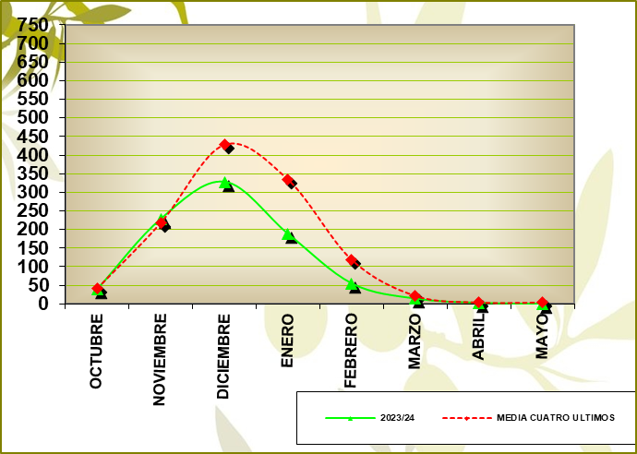
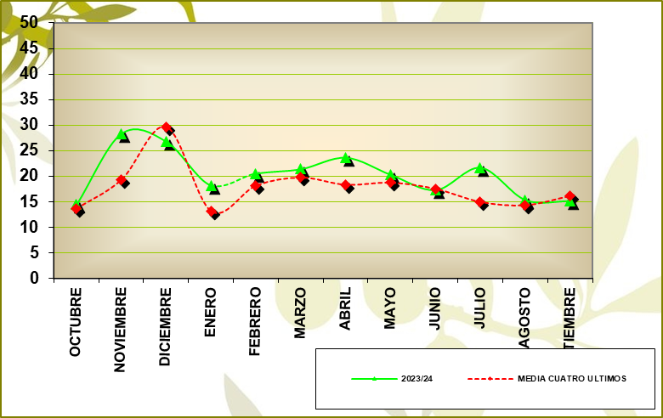
PRODUCCIÓN |  |  | IMPORTACIONES
GRÁFICO PRODUCCIÓN |  |  | GRÁFICO IMPORTACIONES

 | % VARIACIÓN: | -26.79 |  | % VARIACIÓN: | 13.87

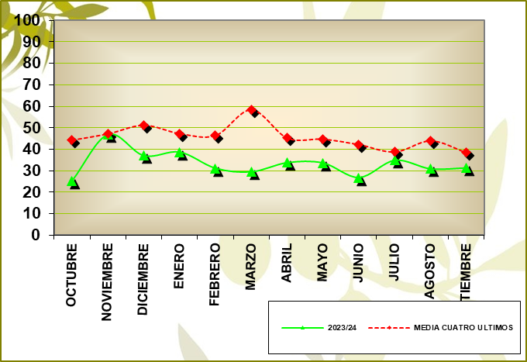
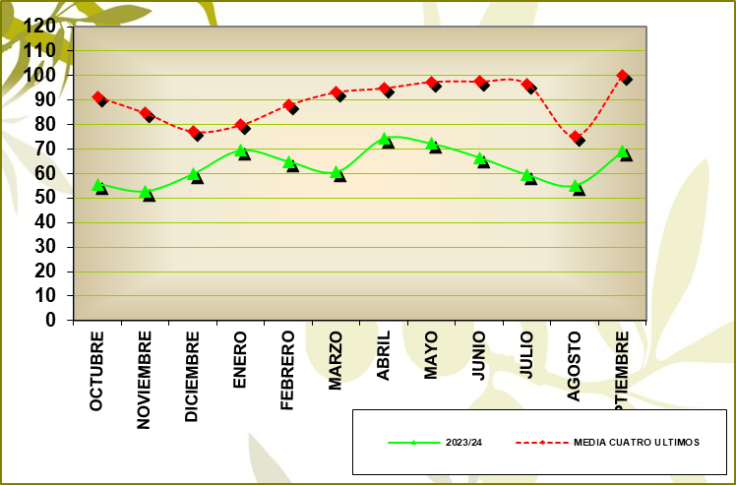
MERCADO INTERIOR APARENTE |  |  | EXPORTACIONES
GRÁFICO MERCADO INTERIOR APARENTE |  |  | GRÁFICO EXPORTACIONES

 | % VARIACIÓN: | -20.24 | % VARIACION : |  | -24.56 | M.M.: | 63.36

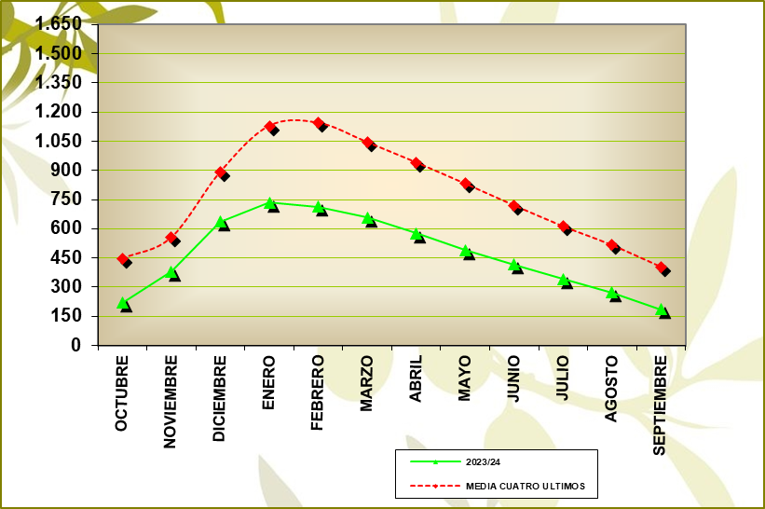
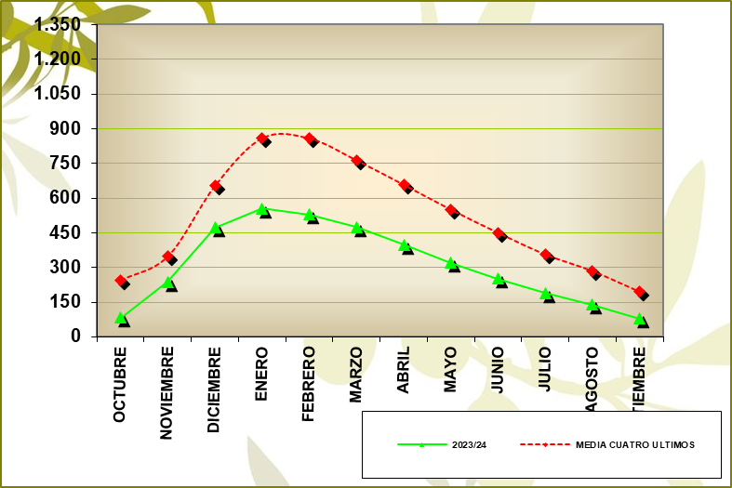
EXISTENCIAS ALMAZARAS (INCLUIDO FPCO) |  |  | EXISTENCIAS TOTALES
GRÁFICO EXISTENCIAS ALMAZARAS (INCLUIDO FPCO) |  |  | GRÁFICO EXISTENCIAS TOTALES

 | % VARIACIÓN: | -59.88 | % VARIACION : |  | -53.79

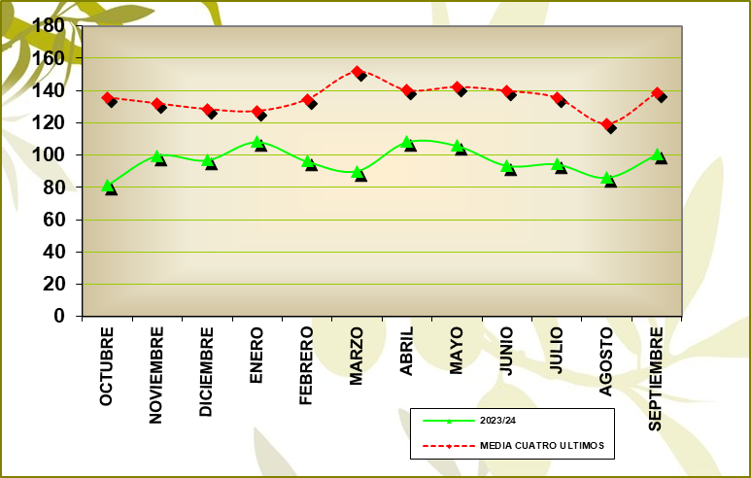
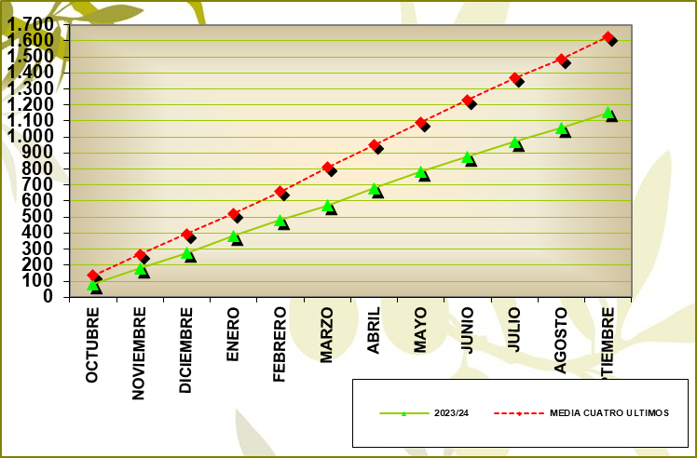
MERCADO TOTAL MENSUAL |  |  | MERCADO TOTAL ACUMULADO
GRÁFICO MERCADO TOTAL MENSUAL |  |  | MERCADO TOTAL ACUMULADO

 | MEDIA MENSUAL 23/24: | 96.68 | % VARIACION : |  | -23.12

Fuente: SIMO

09_ALMAZ.PROD. POR CAMYTIPO
09_ALMAZARAS_PRODUCCIÓN POR CAMPAÑAS Y TIPO

ALMAZARAS COOPERATIVAS

Campaña | 19/20 | 20/21 | 21/22 | 22/23 | 23/24
% Nº Empresas | 50.47 | 50.11 | 49.76 | 49.89 | 49.43
% Producción | 65.41 | 65.42 | 64.69 | 59.04 | 58.85

ALMAZARAS INDUSTRIALES

Campaña | 19/20 | 20/21 | 21/22 | 22/23 | 23/24
% Nº Empresas | 49.53 | 49.89 | 50.24 | 50.11 | 50.57
% Producción | 34.59 | 34.58 | 35.31 | 40.96 | 41.15

Fuente: SIMO

16_EXTRAC.EXIST.AC.ORU.CRU.GRÁF
16_EXTRACTORAS_EXISTENCIAS DE ACEITE DE ORUJO CRUDO_GRÁFICO

 |  |  | EXISTENCIAS INICIALES |  | AOOC PRODUCIDO |  | SALIDA DE AOOC |  | AJUSTES (*) |  | EXISTENCIAS FINALES
COMUNIDAD AUTÓNOMA | EXTRACTORAS | DATOS | FÍSICO | QUÍMICO | FÍSICO | QUÍMICO | FÍSICO | QUÍMICO | FÍSICO | QUÍMICO | FÍSICO | QUÍMICO
ANDALUCÍA | 42 | 42 | 272.86 | 9,211.72 | 7,590.21 | 79,893.48 | 7,672.61 | 80,837.55 | -0.44 | 1,160.26 | 190.02 | 9,427.91
RESTO DE AUTONOMÍAS | 24 | 24 | 922.88 | 6,479.35 | 10,339.63 | 15,150.18 | 9,897.26 | 16,950.50 | -293.68 | -539.60 | 1,071.57 | 4,139.43
TOTAL NACIONAL | 66 | 66 | 1,195.74 | 15,691.07 | 17,929.84 | 95,043.66 | 17,569.87 | 97,788.05 | -294.12 | 620.66 | 1,261.59 | 13,567.34

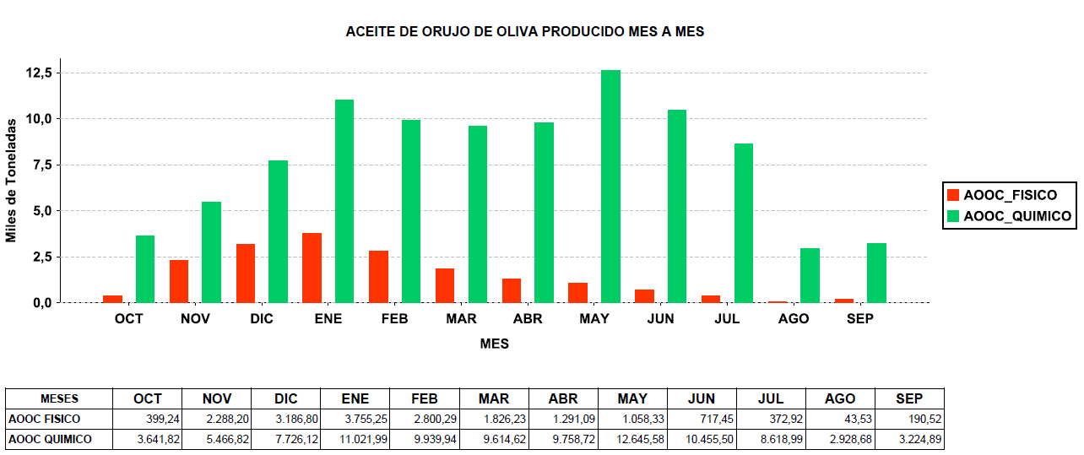
GRÁFICO ACEITE DE ORUJO DE OLIVA PRODUCIDO MES A MES

Datos expresados en Toneladas.
AJUSTES (*): Producidos por movimientos no declarados entre extractoras o entre instalaciones de una misma extractora (traspasos).
Fuente: SIMO

17_EXTRAC.EXIST.ORUJ.GRASO.GRÁF
17_EXTRACTORAS_EXISTENCIAS DE ORUJO GRASO_GRÁFICO

 |  |  | EXISTENCIAS INICIALES |  | ENTRADA ORUJO |  | SALIDA ORUJO |  | AJUSTES (*) |  | EXISTENCIAS FINALES
COMUNIDAD AUTÓNOMA | EXTRACTORAS | DATOS | HÚMEDO | SECO | HÚMEDO | SECO | HÚMEDO | SECO | HÚMEDO | SECO | HÚMEDO | SECO
ANDALUCÍA | 42 | 42 | 666,275.88 | 16,968.62 | 3,009,953.76 | 909,453.94 | 3,401,145.01 | 1,001,950.79 | -18,155.56 | 88,054.88 | 256,929.07 | 12,526.65
RESTO DE AUTONOMÍAS | 24 | 24 | 29,990.15 | 15,530.76 | 1,275,084.07 | 284,370.40 | 1,126,135.75 | 255,539.98 | 17,976.76 | -34,980.99 | 196,915.23 | 9,380.19
TOTAL NACIONAL | 66 | 66 | 696,266.03 | 32,499.38 | 4,285,037.83 | 1,193,824.34 | 4,527,280.76 | 1,257,490.77 | -178.80 | 53,073.89 | 453,844.30 | 21,906.84

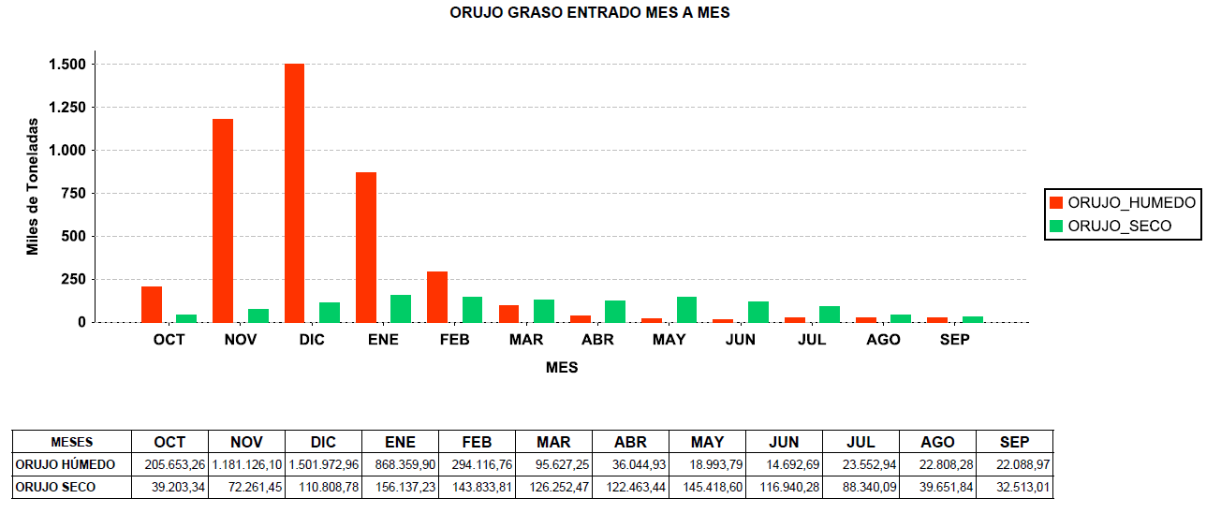
GRÁFICO ORUJO GRASO ENTRADO MES A MES

Datos expresados en Toneladas.
AJUSTES (*): Producidos por movimientos no declarados entre extractoras o entre instalaciones de una misma extractora (traspasos).
Fuente: SIMO

